Hoja1
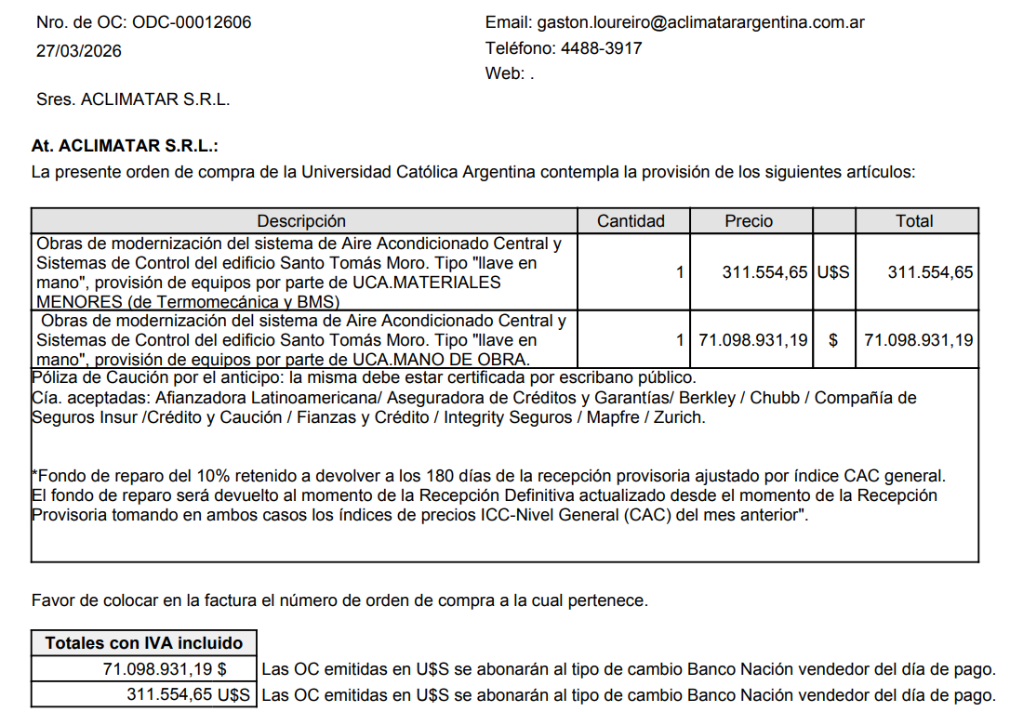

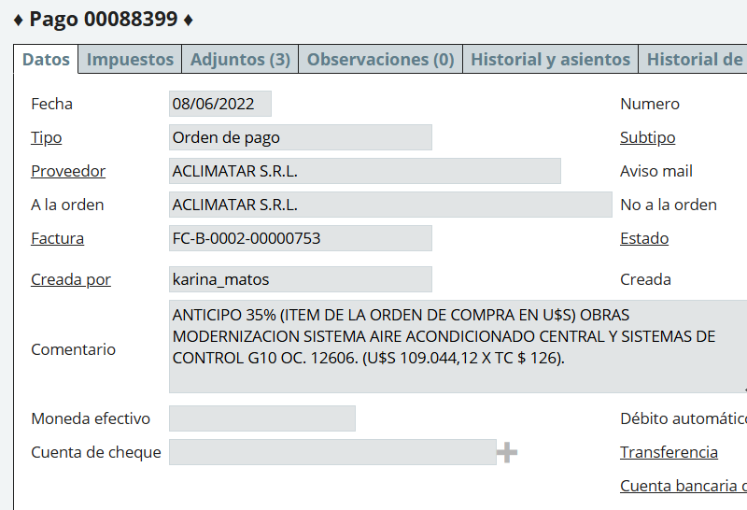

 |  |  |  |  |  |  |  |  |  | u$s 311,554,65 x 35% = |  | 109,044.13

 |  |  |  |  |  |  |  |  |  |  | 109044,12 x 126= | $ 13,739,559.12

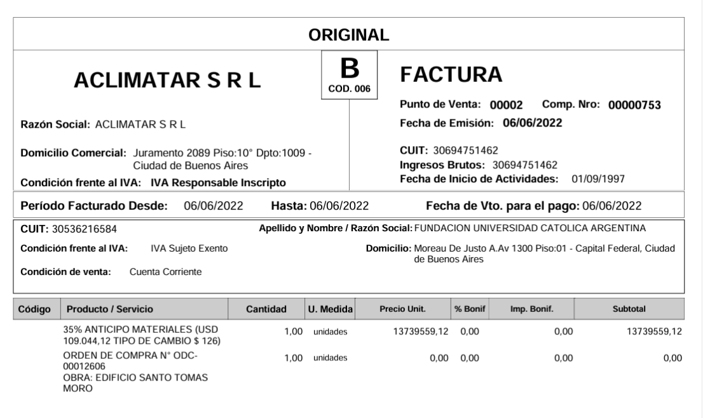

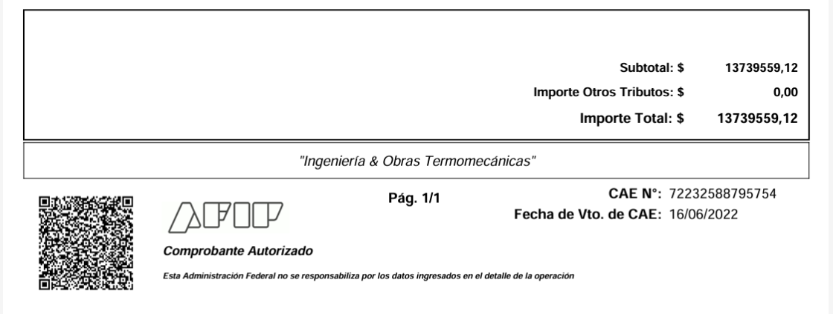

 | MES 06/2022
 |  |  |  |  |  |  |  | DEBE | HABER

 |  |  |  | Anticipo a Proveedores |  |  |  | 13,739,559.12

 |  |  |  | a 211.40.15 Retención IIBB CABA 1,50% |  |  |  |  | 179,325.11 | $13,739,559,12/1,21 = $ 11,355,007,54 x 1,50% = $ 170,325,11
 |  |  |  | a 211.40.03 Retención de Impuesto a las ganancias proveed |  |  |  |  | 225,756.75 | 11355007.54 | 158,586.75
 |  |  |  | a | Banco |  |  |  | 13,334,477.26 |  | 317173.5

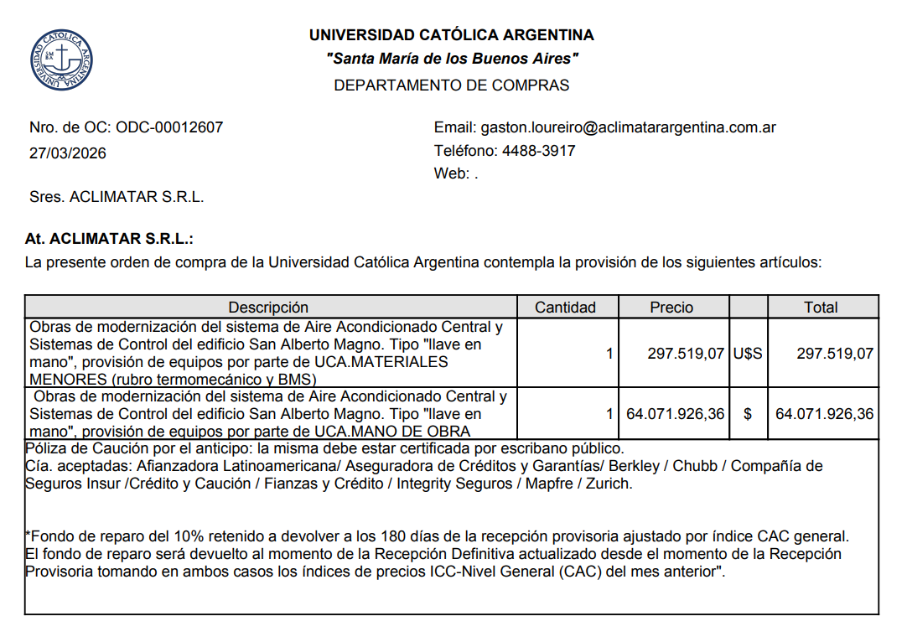

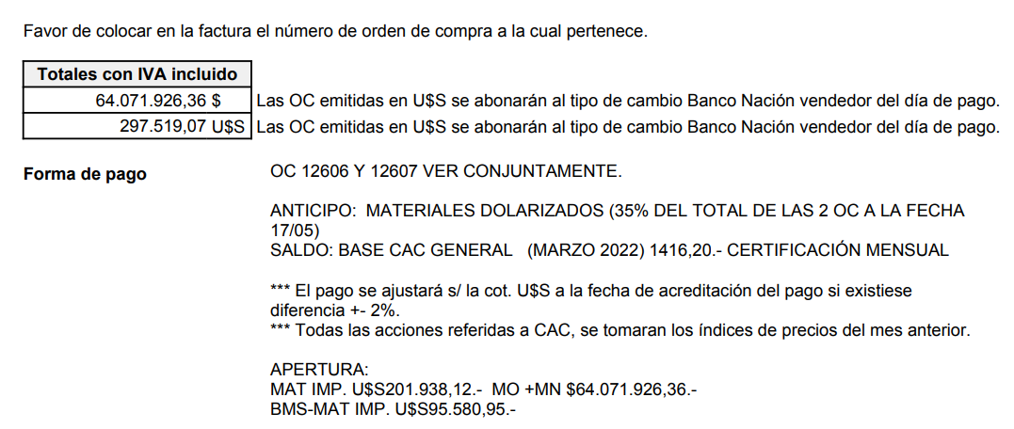

 |  |  |  |  |  |  |  |  |  | 23,680,265.31

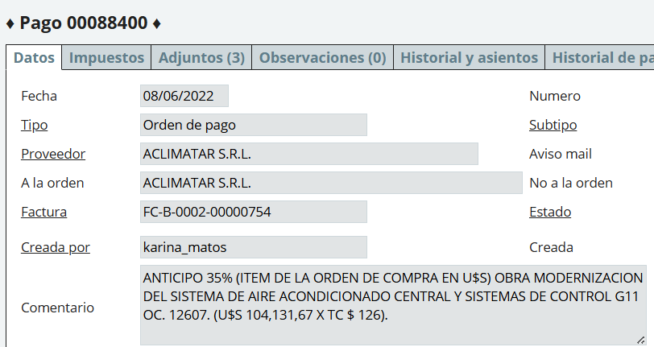

 |  |  |  |  |  |  |  |  | u$s 297,519,07 x 35% = |  | 104,131.67

 |  |  |  |  |  |  |  |  | u$S 104,131,67 x 126 = |  | $ 13,120,590.42

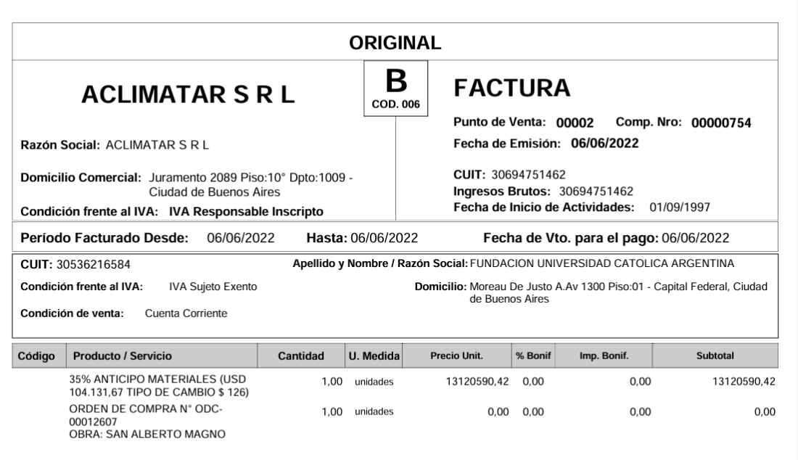

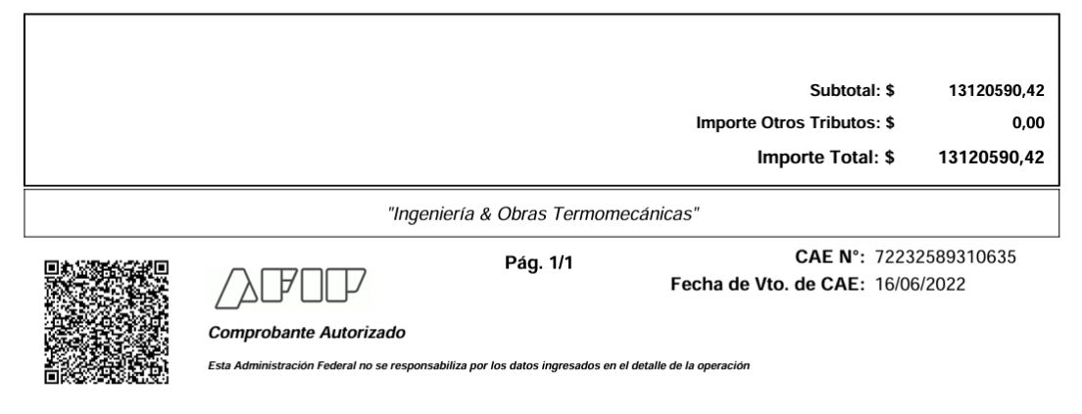

 | 13,239,534.79

 | 13,739,559.12

 | 500,024.33

 |  | ESTE PAGO ACUMULA CON EL ANTICIPO DE LA ODC 12606

 |  |  |  |  |  |  |  | DEBE | HABER

 | 13,239,534.79 |  |  | Anticipo a Proveedores |  |  |  | 13,120,590.42

 |  |  |  | a 211.40.15 Retención IIBB CABA 1,50% |  |  |  |  | 162,651.95 | $ 13,120,590,42/1,21 = $ 10,843,463,16 x 1,50% = $ 162,651,95
 |  |  |  | a 211.40.03 Retención de Impuesto a las ganancias proveed |  |  |  |  | 216,869.26 | ($ 13,120,590,42 + $ 13,739,559,12)/1,21 = $ 26,860,149,54/1,21 = $ 22,198,470,69 - $ 67,170 = $ 22,131,300,69 x 2% = $ 442,626,01-225,756,75 = $ 216,869,26
 |  |  |  | a | Banco |  |  |  | 12,741,069.21

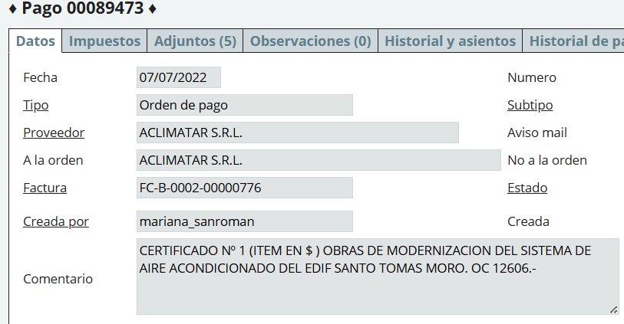
 | CERT 1 ODC 12606
 | MES 07/2022

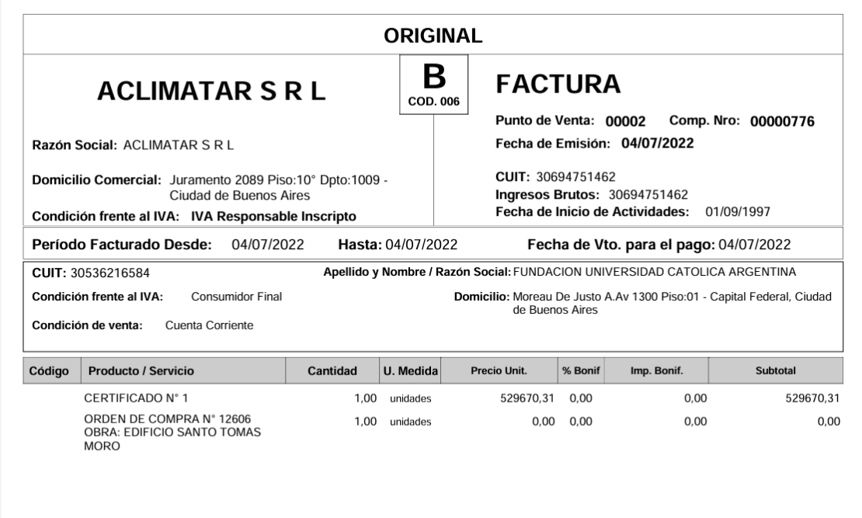

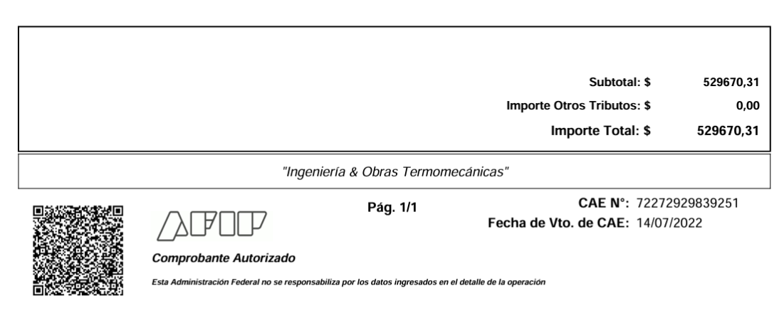

 |  | ACA NO SE DESCUENTA ANTICIPO FINANCIERO PORQUE ES CERTIFICADO EN $ Y NO SE DIO ANTICIPO POR DICHO CERTIFICADO
 |  | MES DISTINTO AL DEL ANTICIPO, POR LO TANTO NO ACUMULA

 |  | CERTIFICADO 1 ($) |  |  |  |  | DEBE | HABER

 |  |  |  | 125,20,01 Instalaciones |  |  | 529,670.31
 |  |  |  |  | a 211,10,04 Fondo de Reparo |  |  | 52,967.03
 |  |  |  |  | a 211,40,15 Retención IIBB caba 1,50% |  |  | 6,566.16 | $ 529,670,31/1,21 = $ 437,744,06 X 1,50% = $ 6,566,16
 |  |  |  |  | a 211,40,04 Retención Empresas Constructoras |  |  | 10,943.60 | $ 529,670,31/1,21 = $ 437,744,06 X 2,50% =10,943,60
 |  |  |  |  | a 211,40,03 Retención de Impuesto a las Ganancias |  |  | 7,411.40 | $ 529,670,31/1,21 = $ 437,744,06 - $ 67170 = $ 370,574,06 x 2% = $ 7,411,40
 |  |  |  |  | a Banco |  |  | 451,782.12
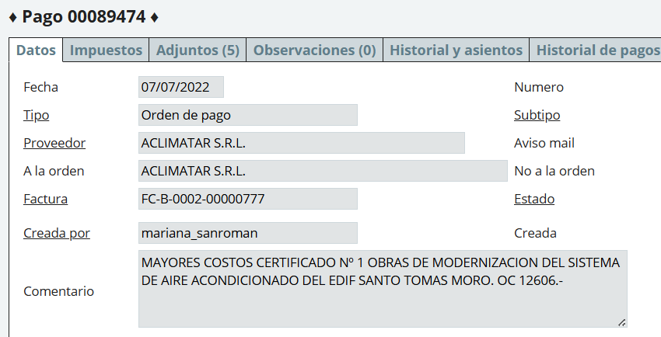

 | 13,239,534.79

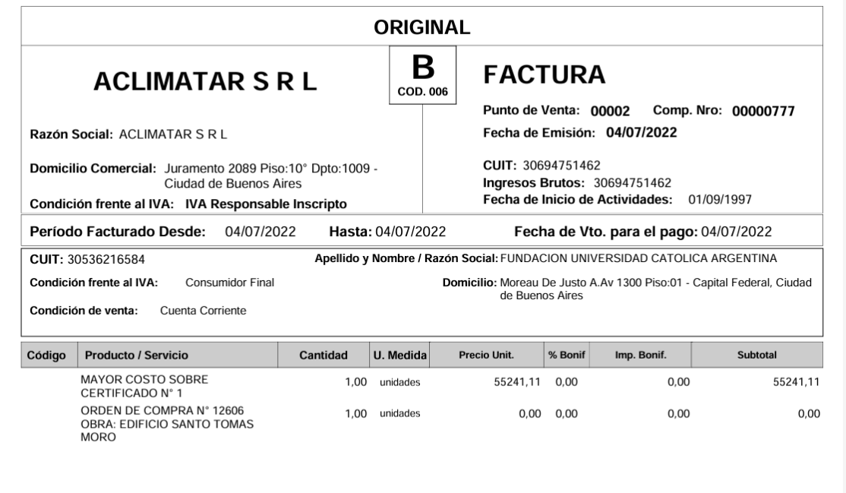

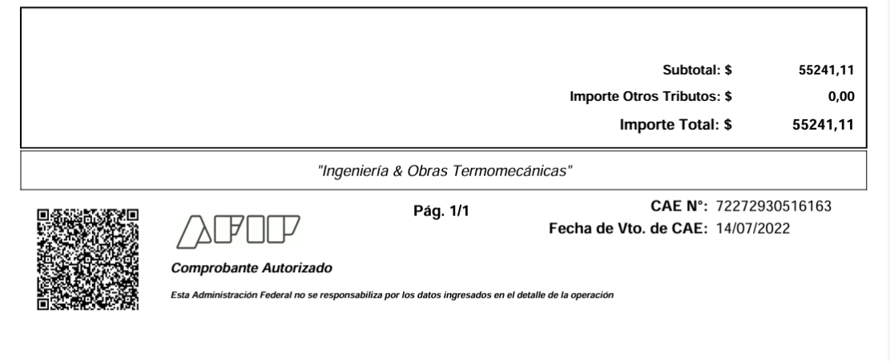

 |  | ACUMULA CON EL CERTIFICADO 1 ODC 12606

 |  | MAYORES COSTOS CERTIFICADO 1 ($) ODC 12606 |  |  |  |  | DEBE | HABER

 |  |  |  | 125,20,01 Instalaciones |  |  | 55,241.11
 |  |  |  |  | a 211,10,04 Fondo de Reparo |  |  | 5,524.11
 |  |  |  |  | a 211,40,15 Retención IIBB caba 1,50% |  |  | 684.81 | $ 55,241,11/1,21 = $ 45,653,81 X 1,50% = $ 684,81
 |  |  |  |  | a 211,40,04 Retención Empresas Constructoras |  |  | 1,141.35 | $ 55,241,11/1,21 = $ 45,653,81 X 2,50% = $ 1,141,35
 |  |  |  |  | a 211,40,03 Retención de Impuesto a las Ganancias |  |  | 913.17 | ($55241,11+$ 529,670,31)/1,21= $ 584,911,42/1,21 = $ 483,397,87 - $ 67,170 = $ 416,227,87 X 2% = $ 8,324,57 - $ 7,411,40 (retención c1 ) = $ 913,17
 |  |  |  |  | a Banco |  |  | 46,977.68

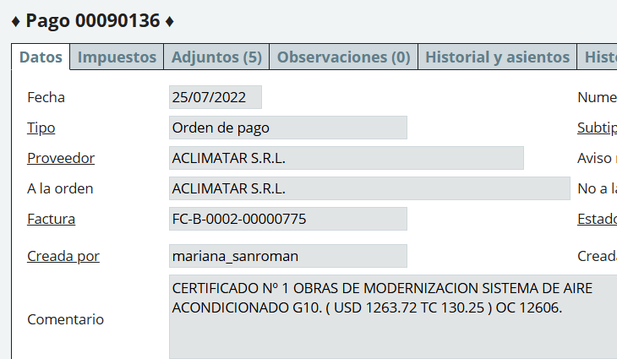

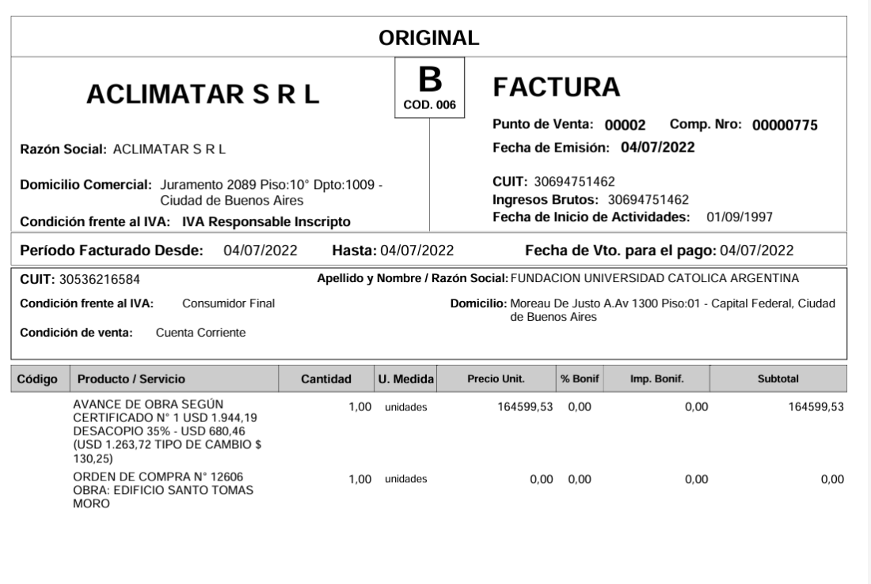

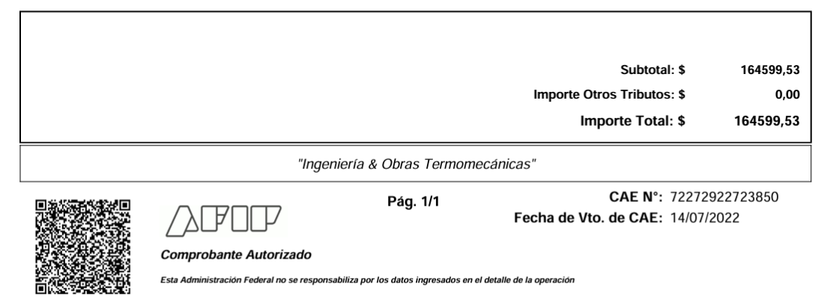
 |  |  |  |  |  |  |  |  |  |  | U$S 1263,72 X $ 130,25 = $ 164,599,53

 |  |  |  |  |  |  |  |  |  |  | 65% es u$s 1263,72
 |  |  |  |  |  |  |  |  |  |  | 35% x | 680.4646154

 |  |  |  |  |  |  |  |  |  |  | anticipo a descontar | u$s 680,46

 | ACUMULA EN EL MES 07/2026
 | CERTIFICADO 1 (U$S) ODC 12,606
 |  |  |  |  |  | DEBE | HABER

 |  |  | 125,20,01 Instalaciones | obras en curso |  | 253,229.45 |  | $ 164,599,53 (monto factura) + 2,891,96 (dif cotizac) + $ 85,737,96 (Anticipo financiero) |  |  |  |  | 167491.49
 |  |  |  | a 813,30,02 Diferencia de Cotización |  |  | 2,891.96 | u$s 680,46 x ($ 130,25 - $ 126) = u$s 680,46 x 4,25 = $ 2,891,96
 |  |  |  | a 113,21,03 Anticipo a Proveedores |  |  | 85,737.96 | u$s 680,46 x $ 126 (tipo de cambio que se dio el anticipo) = $ 85,737,96
 |  |  |  | a 211,10,04 Fondo de Reparo |  |  | 25,322.95 | $ 253,229,45 x 10% = $ 25,322,95
 |  |  |  | a 211,40,15 Retención IIBB caba 1,50% |  |  | 3,139.21 | $ 253,229,45/1,21 = $ 209,280,54 x 1,50% = $ 3,139,21
 |  |  |  | a 211,40,04 Retención Empresas Constructoras |  |  | 5,232.01 | $ 253,229,45/1,21 = $ 209,280,54 x 2,50% = $ 5,232,01
 |  |  |  | a 211,40,03 Retención de Impuesto a las Ganancias |  |  | 2,768.44 | (($ 253,229,45 - $ 85,737,96) + $ 529,670,31+ $ 55,241,11) = $ 752,402,91/1,21 = $ 621,820,59 - $ 67,170 = $ 554,650,59 x 2% = $ 11,093,01 - $ 7,411,40 [(cert 1 $) - $ 913,17 = $ 2,768,44
 |  |  |  | a Banco |  |  | 128,136.93

 |  |  |  |  |  | 253,229.45 | 253,229.45
 | MES 09/2022
 | CERTIFICADO 2 ($)

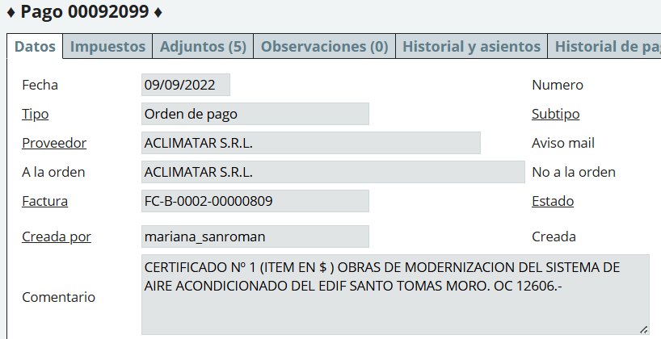

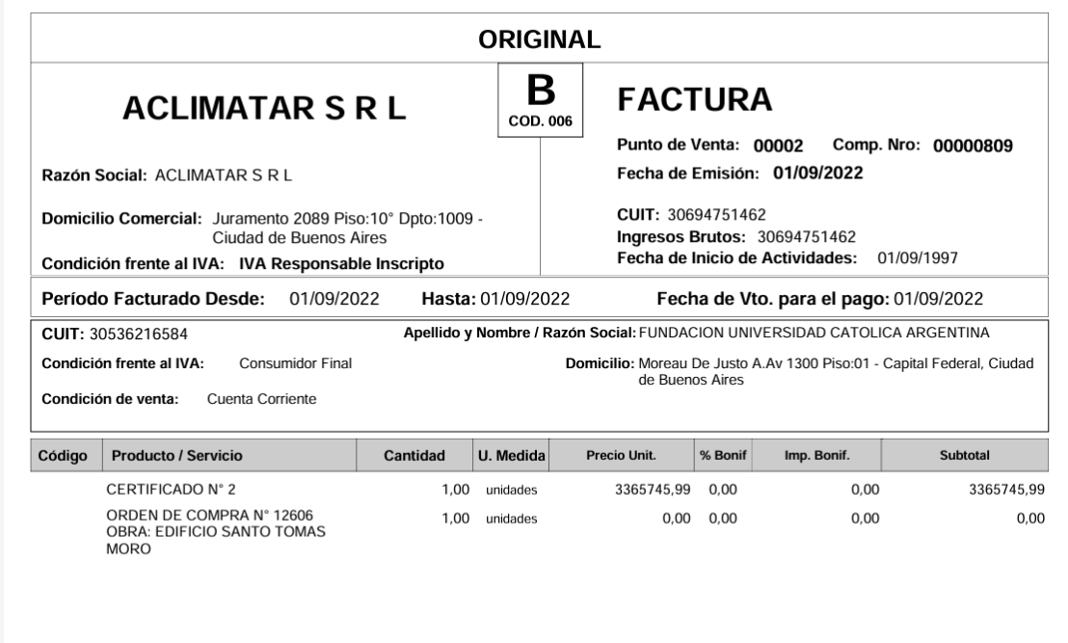

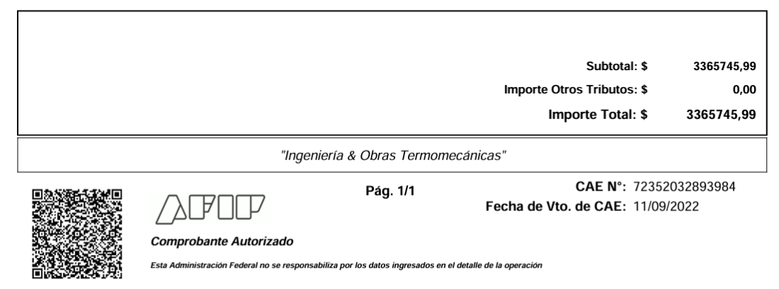

 | MES 09/2022
 | CERTIFICADO 2 ($)

 |  |  | 125,20,01 Instalaciones |  |  | 3,365,745.99 |  | $ 3,365,745,99 (monto de facturas)
 |  |  |  | a 211,10,04 Fondo de Reparo |  |  | 336,574.60 | $ 3,365,745,99 x 10% = $ 336,574,60
 |  |  |  | a 211,40,15 Retención IIBB caba 1,50% |  |  | 41,724.12 | $ 3,365,745,99/1,21 = $ 2,781,608,26 x 1,50% = $ 41,724,12,-
 |  |  |  | a 211,40,04 Retención Empresas Constructoras |  |  | 69,540.21 | $ 3,365,745,99/1,21 = $ 2,781,608,26 x 2,50% = $ 69,540,21,-
 |  |  |  | a 211,40,03 Retención de Impuesto a las Ganancias |  |  | 54,288.77 | $ 3,365,745,99/1,21 = $ 2,781,608,26 - $ 67,170 = $ 2,714,438,26 x 2% = $ 54,288,77
 |  |  |  | a Banco |  |  | 2,863,618.29

 |  |  |  |  |  | 3,365,745.99 | 3,365,745.99
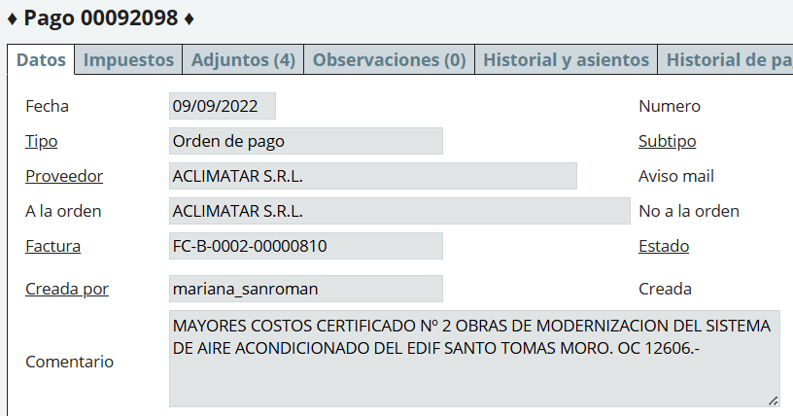

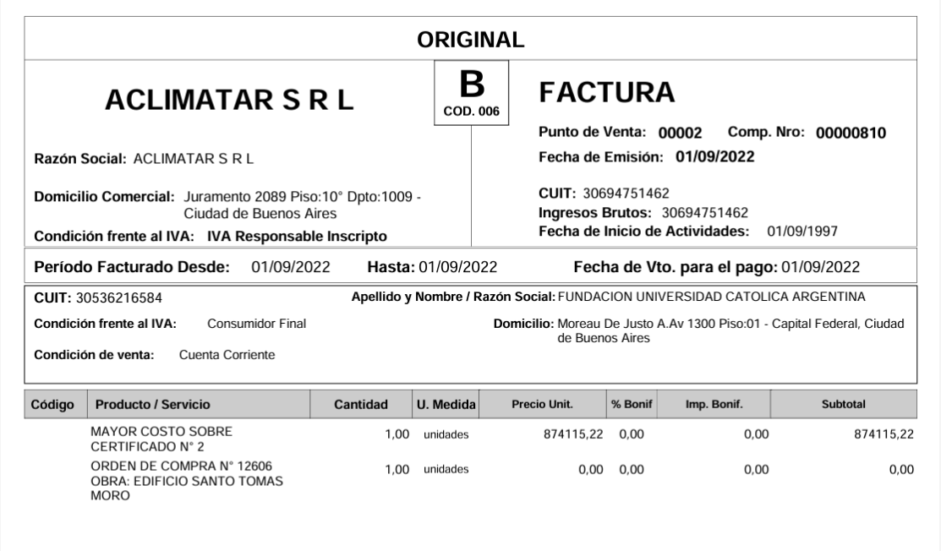

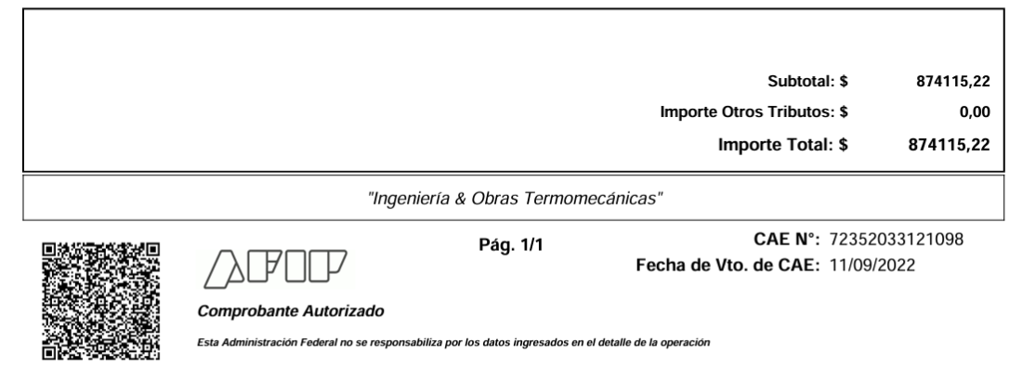

 | MISMO MES QUE CERT 2 ($)
 | MAYORES COSTOS CERT. 2 ($) ODC 12606

 |  |  | 125,20,01 Instalaciones |  |  | 874,115.22
 |  |  |  | a 211,10,04 Fondo de Reparo |  |  | 87,411.52 | $ 874,115,22 x 10% = $ 87,411,52
 |  |  |  | a 211,40,15 Retención IIBB caba 1,50% |  |  | 10,836.14 | $ 874,115,22/1,21 = $ 722,409,27 x 1,50% = $ 10,836,14
 |  |  |  | a 211,40,04 Retención Empresas Constructoras |  |  | 18,060.23 | $ 874,115,22/1,21 = $ 722,409,27 x 2,50% = $ 18,060,23
 |  |  |  | a 211,40,03 Retención de Impuesto a las Ganancias |  |  | 14,448.18 | ($ 874115,22 + $ 3,365,745,99) = $ 4,239,861,21/1,21 = $ 3,504,017,53 - $ 67,170 = $ 3,436,847,53 x 2% = $ 68,736,95 - $ 54,288,77 (ret cert 2) = $ 14,448,18
 |  |  |  | a Banco |  |  | 743,359.15

 |  |  |  |  |  | 874,115.22 | 874,115.22

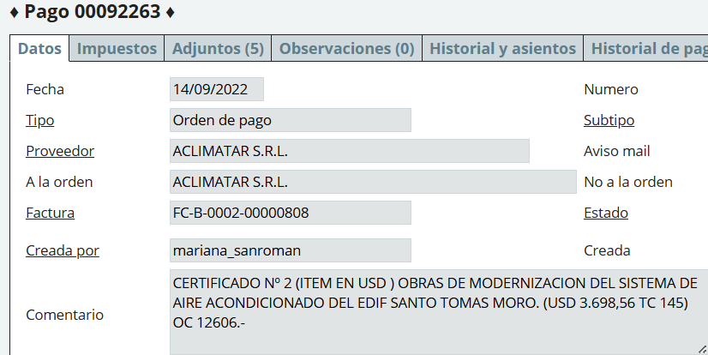

 |  |  |  |  |  |  |  |  | u$s 3,698,56 x $ 145 = |  | $ 536,291.20

 |  |  |  |  |  |  |  |  | 65% es u$s 3,698,56
 |  |  |  |  |  |  |  |  | 35% | Anticipo | USD 1,991.53

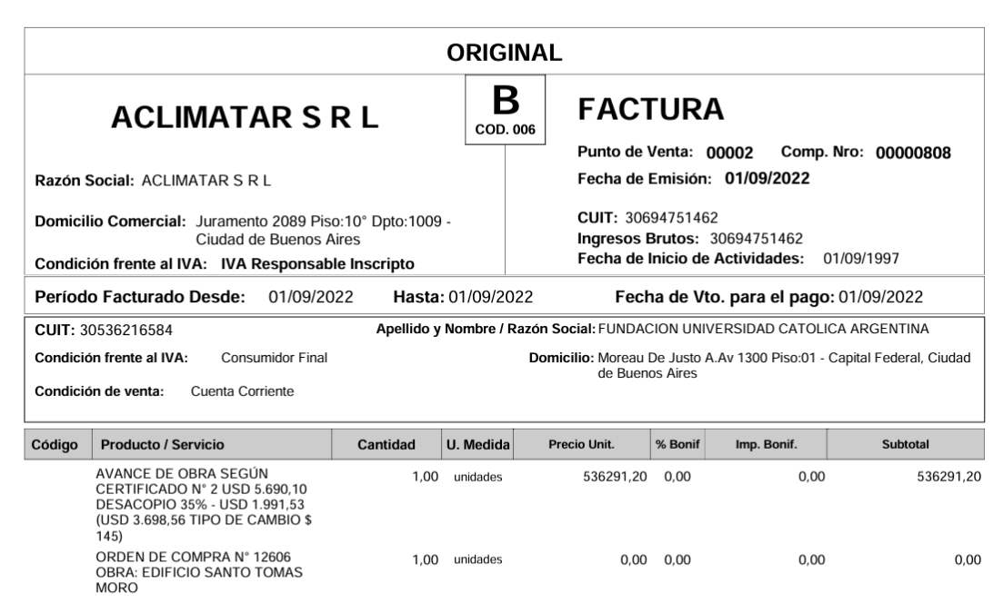

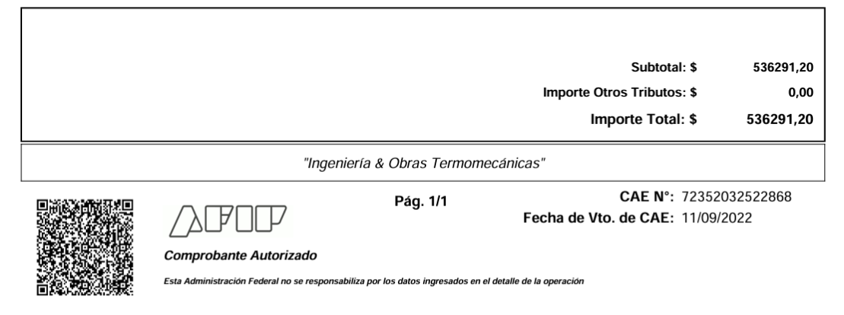

 | MISMO MES QUE CERT 2 ($)
Certificado 1 (U$S) ODC 12606 | CERTIFICADO 2 (U$S) ODC 12606

 |  |  |  |  |  | DEBE | HABER

 |  |  | 125,20,01 Instalaciones | Obras en curso |  | 536,291.20
 |  |  | 125,20,01 Instalaciones | Obras en curso |  | 37,839.07
 |  |  |  |  |  |  |  | $ 536,291,20 (monto de factura) + $ 38,839,07 (dif de cotización) + $ 250,932,78 (anticipo a proveedores)
 |  |  |  | a 813,30,02 Diferencia de Cotización |  |  | 37,839.07 | u$s 1,991,53 x ($ 145 - $ 126) = u$s 1,991,53 x $ 19 = $ 37,839,07,-
 |  |  |  | a 113,21,03 Anticipo a Proveedores |  |  | 250,932.78 | u$s 1,991,53 x 126 = $ 250,932,78
 |  |  |  | a 211,10,04 Fondo de Reparo |  |  | 53,629.12 | $ 825,063,05 x 10% = $ 82,506,31
 |  |  |  | a 211,40,15 Retención IIBB caba 1,50% |  |  | 10,228.05 | $ 825,063,05/1,21 = $ 681,870,29 x 1,50% = $ 10,228,05
 |  |  |  | a 211,40,04 Retención Empresas Constructoras |  |  | 17,046.76 | $ 825,063,05/1,21 = $ 681,870,29 x 2,50% = $ 17,046,76
 |  |  |  | a 211,40,03 Retención de Impuesto a las Ganancias |  |  | 9,489.76 | ($ 825,063,05 - $ 250,932,78) + $ 3,365,745,99 + $ 874,115,11 = $ 4,813,991,48/1,21 = $ 3,978,505,36 - $ 67,170 = $ 3,911,335,36 x 2% = $ 78,226,71 - $ 54,288,77 - $ 14,448,18 = $ 9,489,76
 |  |  |  | a Banco

 |  |  |  |  |  | 574,130.27 | 379,165.54
 |  |  |  |  |  |  |  | 825,063,05
 |  |  |  |  |  |  |  |  | fc | 536,291.20
 |  |  |  |  |  |  | #VALUE! |  | dif cotiz | 37,839.07
 |  | MES 10/2022
 |  | CERTIFICADO 3 ($) ODC 12,606 |  |  |  |  |  |  |  | -37,839.07

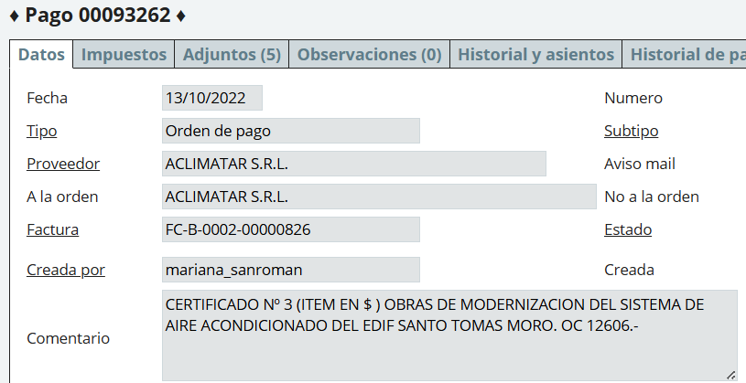

 |  |  |  |  |  |  |  |  |  | obras en curso
 |  |  |  |  |  |  |  |  |  |  | anticipo

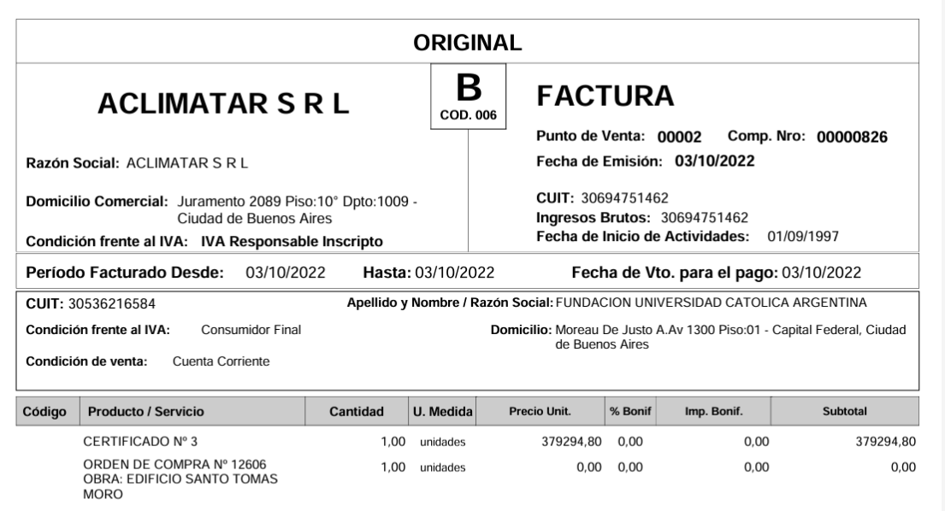

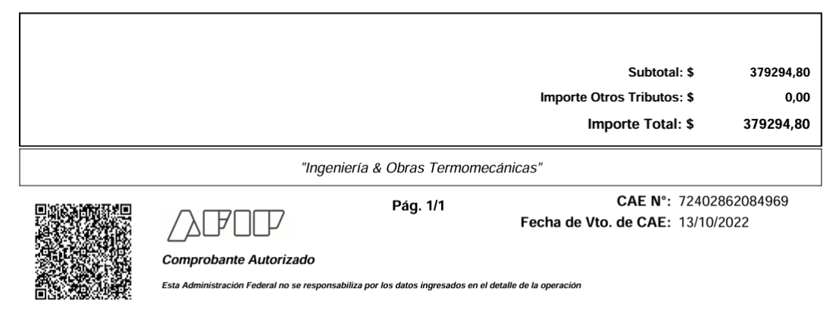

 |  | MES 10/2022
 |  | CERTIFICADO 3 ($) ODC 12,606

 |  |  |  | 125,20,01 Instalaciones |  |  | 379,294.80
 |  |  |  |  | a 211,10,04 Fondo de Reparo |  |  | 37,929.48 | $ 379,294,80 X 10% = $ 37,929,48
 |  |  |  |  | a 211,40,15 Retención IIBB caba 1,50% |  |  | 4,702.00 | $ 379,294,80/,121= $ 313,466,78 X 1,50% = $ 4,702
 |  |  |  |  | a 211,40,04 Retención Empresas Constructoras |  |  | 7,836.67 | $ 379,294,80/,121= $ 313,466,78 X 2,50% = $ 7,836,67
 |  |  |  |  | a 211,40,03 Retención de Impuesto a las Ganancias |  |  | 4,926.34 | $ 379,294,80/1,21 = $ 313,466,78 - $ 67,170 = $ 246,316,78 X 2% = $ 4,926,34 |  |  |  | ERROR EN EL CALCULO
 |  |  |  |  | a Banco |  |  | 323,900.31

 |  |  |  |  |  |  | 379,294.80 | 379,294.80
 |  | MES 10/2022
 |  | MAYORES COSTOS CERTIFICADO 3 ($) ODC 12,606

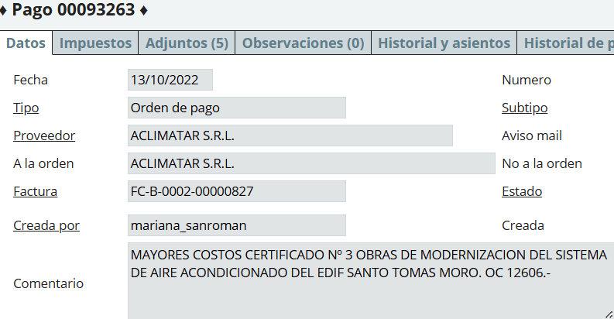

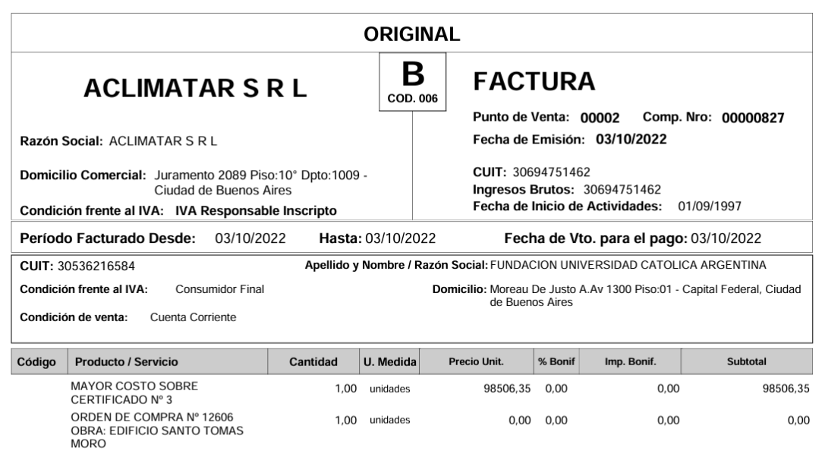

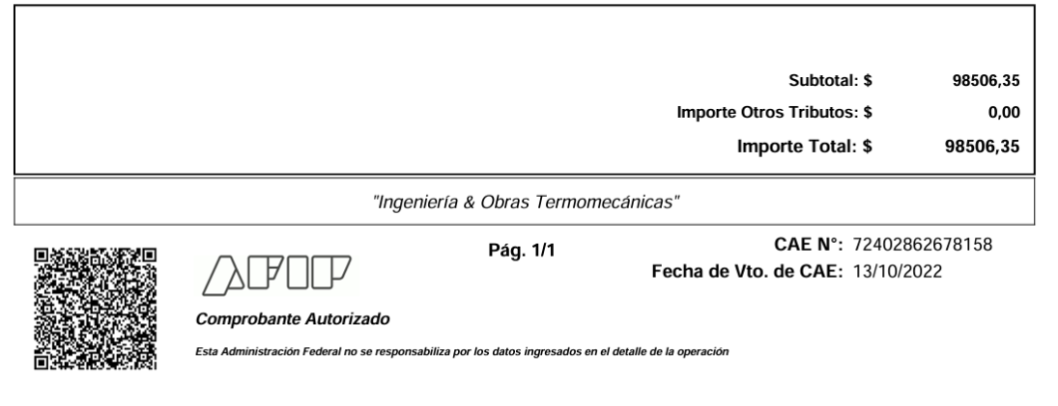

 |  | MES 10/2022
 |  | MAYORES COSTOS CERTIFICADO 3 ($) ODC 12,606

 |  |  |  | 125,20,01 Instalaciones |  |  | 98,506.35
 |  |  |  |  | a 211,10,04 Fondo de Reparo |  |  | 9,850.64 | $ 98,506,35 x 10% = $ 9,850,64
 |  |  |  |  | a 211,40,15 Retención IIBB caba 1,50% |  |  | 1,221.15 | $ 98,506,35/1,21 = $ 81,410,21 x 1,50% = $ 1,221,15
 |  |  |  |  | a 211,40,04 Retención Empresas Constructoras |  |  | 2,035.36 | $ 98,506,35/1,21 = $ 81,410,21 x 2,50% = $2,035,26
 |  |  |  |  | a 211,40,03 Retención de Impuesto a las Ganancias |  |  | 1,627.80 | ($ 98,506,35 + $ 379,294,80) = $ 477,801,15/1,21 = $ 394,876,98 - $ 67,170 = $ 327,706,98 x 2% = $ 6,554,14 - $ 4,926,34 = $ 1,627,80
 |  |  |  |  | a Banco |  |  | 83,771.41

 |  |  |  |  |  |  | 98,506.35 | 98,506.35
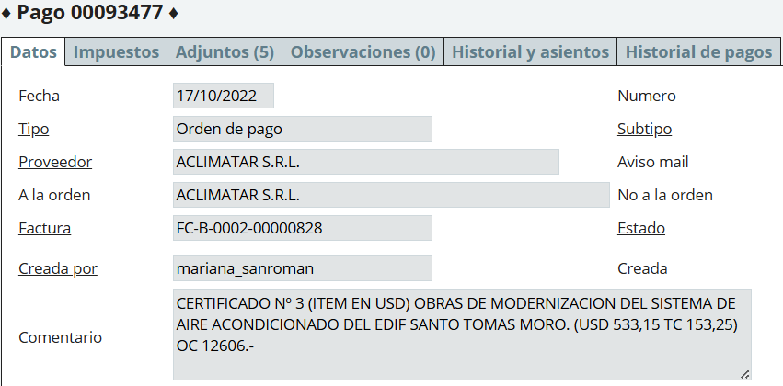

 |  |  |  |  |  |  |  |  |  |  | U$S 533,15 x $ 153,25 | $ 81,705.24

 |  |  |  |  |  |  |  |  |  |  | 65% es u$s 533,15
 |  |  |  |  |  |  |  |  |  |  | 35% = | USD 287.08
 |  |  |  |  |  |  |  |  |  |  |  | Anticipo financiero

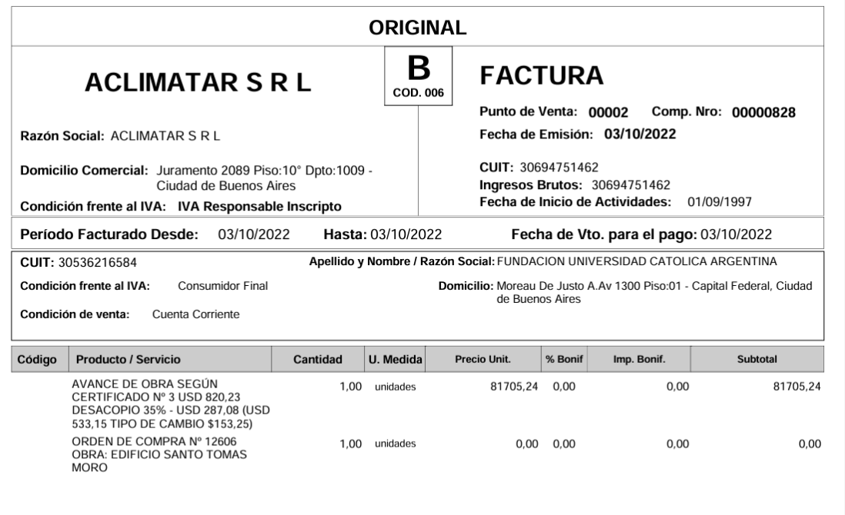

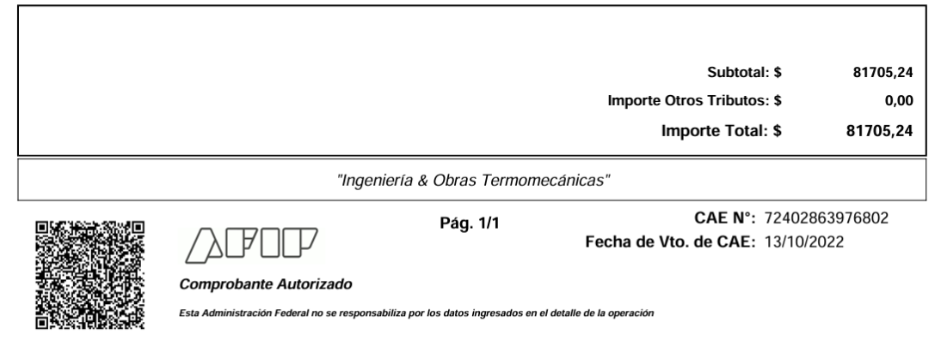

 |  | MES 10/2022
 |  | CERTIFICADO 3 (U$S) ODC 12,606

 |  |  |  |  |  |  | DEBE | HABER

 |  |  |  | 125,20,01 Instalaciones |  |  | 125,700.25 |  | $ 81,705,24- $ 36,172,08 +7822,93
 |  |  |  |  | a 813,30,02 Diferencia de Cotización |  |  | 7,822.93 | u$s 287,08 x ($ 153,25 - $ 126) = u$s 287,08 x $ 27,25 = $ 7,822,93
 |  |  |  |  | a 113,21,03 Anticipo a Proveedores |  |  | 36,172.08 | u$s 287,08 x $ 126 = $ 36,172,08,-
 |  |  |  |  | a 211,10,04 Fondo de Reparo |  |  | 12,570.03 | $ 125,700,25 x 10% = $ 12,570,03
 |  |  |  |  | a 211,40,15 Retención IIBB caba 1,50% |  |  | 1,558.27 | $ 125,700,25/1,21 = $ 103,884,50 x 1,50% = $ 1,558,27
 |  |  |  |  | a 211,40,04 Retención Empresas Constructoras |  |  | 2,597.11 | $ 125,700,25/1,21 = $ 103,884,50 x 2,50% = $ 2,597,11
 |  |  |  |  | a 211,40,03 Retención de Impuesto a las Ganancias |  |  | 1,479.80 | ($ 125,700,25 - $ 36,172,08) + $ 379,294,80 + $ 98,506,35 = $ 567,329,32/1,21 = $ 468,867,21 - $ 67,170 = $ 401.697,21 x 2% = $ 8,033.94 - $ 4,926,34 - $ 1,627,80 = $ 1,479,80
 |  |  |  |  | a Banco |  |  | 63,500.04

 |  |  |  |  |  |  | 125,700.25 | 125,700.25
 |  | MES 11/2022
 |  | CERTIFICADO 4 ($) ODC 12,606

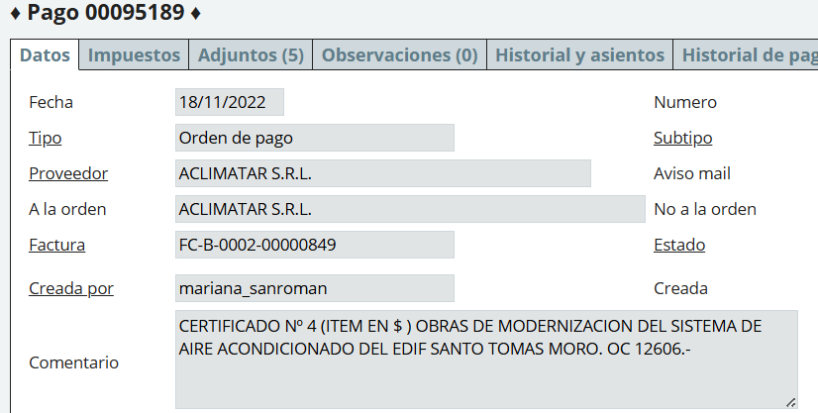

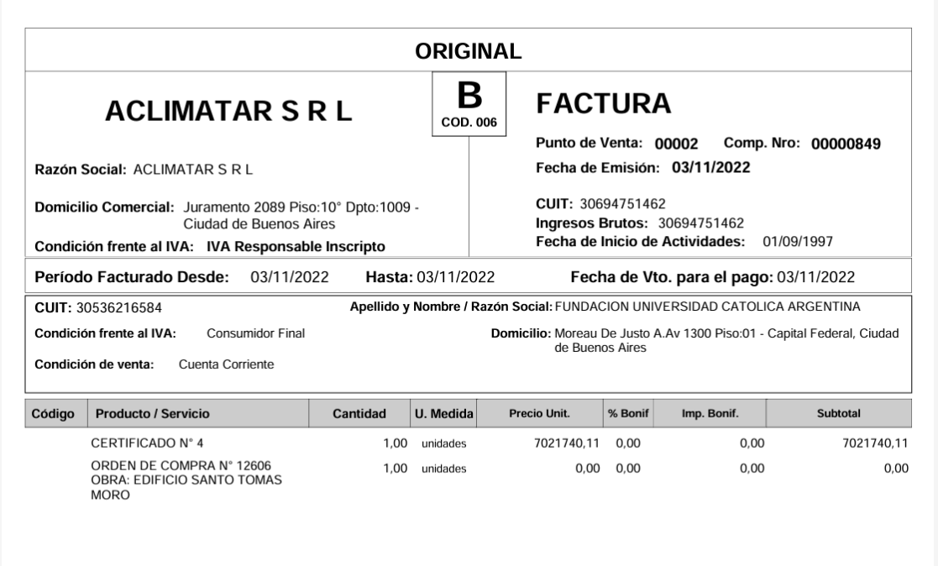

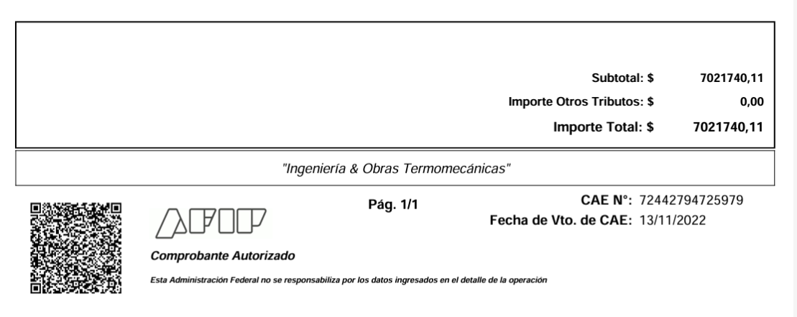

 |  | MES 11/2022
 |  | CERTIFICADO 4 ($) ODC 12,606

 |  |  |  | 125,20,01 Instalaciones |  |  | 7,021,740.11
 |  |  |  |  | a 211,10,04 Fondo de Reparo |  |  | 702,174.01 | $ 7,021,740,11 x 10% = $ 702,174,01
 |  |  |  |  | a 211,40,15 Retención IIBB caba 1,50% |  |  | 87,046.37 | $ 7,021,740,11/1,21 = $ 5,803,091 x 1,50% = $ 87,046,37
 |  |  |  |  | a 211,40,04 Retención Empresas Constructoras |  |  | 145,077.28 | $ 7,021,740,11/1,21 = $ 5,803,091 x 2,50% = $ 145,077,28
 |  |  |  |  | a 211,40,03 Retención de Impuesto a las Ganancias |  |  | 114,718.42 | $ 7,021,740,11/1,21 = $ 5,803,091 - $ 67,170 = $ $ 5,735,921 x 2% = $ 114,718,42
 |  |  |  |  | a Banco |  |  | 5,972,724.03

 |  |  |  |  |  |  | 7,021,740.11 | 7,021,740.11
 |  | MES 11/2022
 |  | CERTIFICADO 1 ($) ODC 12,607

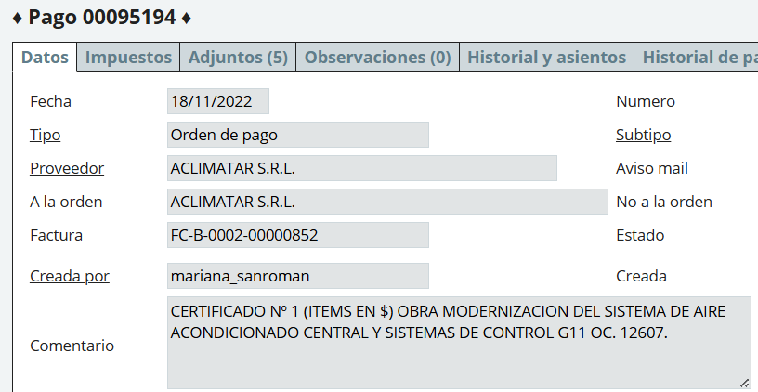

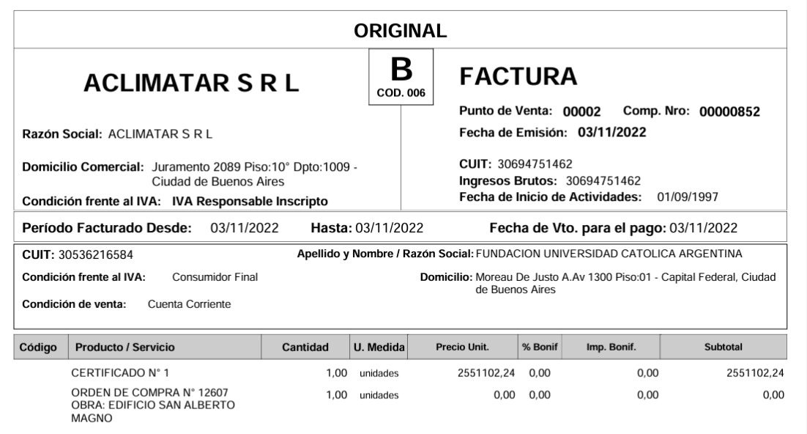

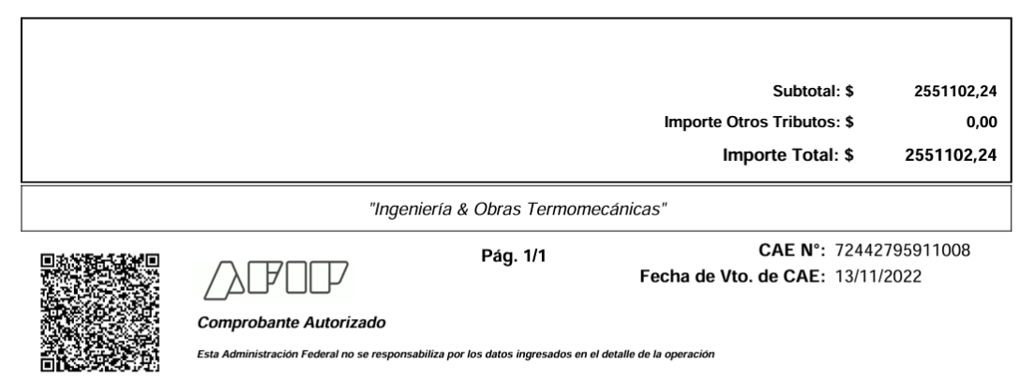

 |  | MES 11/2022
 |  | CERTIFICADO 1 ($) ODC 12,607

 |  |  | 125,20,01 Instalaciones |  |  | 2,551,102.24
 |  |  |  | a 211,10,04 Fondo de Reparo |  |  | 255,110.22 | $ 2,551,102,24 x 10% = $ 255,110,22
 |  |  |  | a 211,40,15 Retención IIBB caba 1,50% |  |  | 31,625.23 | $ 2,551,102,24/1,21 = $ 2,108,348,96 x 1,50% = $ 31,625,23
 |  |  |  | a 211,40,04 Retención Empresas Constructoras |  |  | 52,708.72 | $ 2,551,102,24/1,21 = $ 2,108,348,96 x 2,50% = $ 52,708,72
 |  |  |  | a 211,40,03 Retención de Impuesto a las Ganancias |  |  | 42,166.98 | ($2,551,102,24 + $ 7,021,740,11 = $ 9,572,842,35/1,21 ]= $ 7,911,439,96 - $ 67,170 = $ 7,844,269,96 x 2% = $ 156,885,40 - $ 114,718,42 = $ 42,166,98
 |  |  |  | a Banco |  |  | 2,169,491.09

 |  |  |  |  |  | 2,551,102.24 | 2,551,102.24

 |  | MES 11/2022
 |  | CERTIFICADO 4 (U$S) ODC 12,606

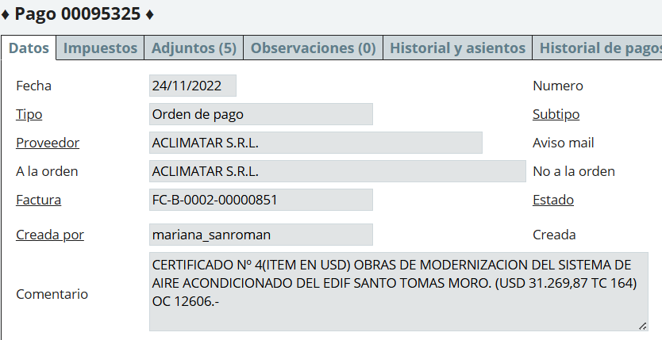

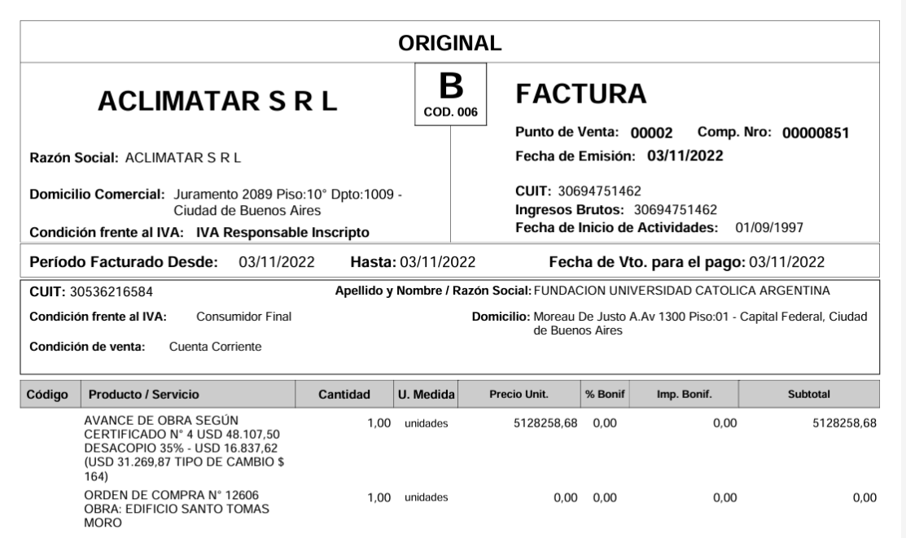

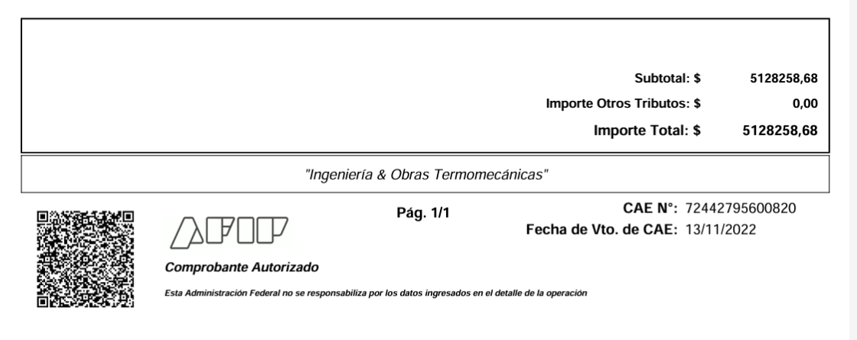

 |  |  |  |  |  |  |  |  |  |  |  | U$S 31,269,87 X $ 164 = | $ 5,128,258.68

 |  |  |  |  |  |  |  |  |  |  |  | 65% u$s 31,269,87
 |  |  |  |  |  |  |  |  |  |  |  | 35% x | USD 16,837.62
 |  |  |  |  |  |  |  |  |  |  |  |  | Anticipo financiero

 |  | MES 11/2022
 |  | CERTIFICADO 4 (U$S) ODC 12,606

 |  |  |  |  |  |  | DEBE | HABER

 |  |  |  | 125,20,01 Instalaciones |  |  | 7,889,628.28
 |  |  |  |  | a 813,30,02 Diferencia de Cotización |  |  | 639,829.56 | u$s 16,837,62 x ($ 164 - $ 126) = u$s 16,837,62 x $ 38 = $ 639,829,56
 |  |  |  |  | a 113,21,03 Anticipo a Proveedores |  |  | 2,121,540.12 | u$s 16,837,62 x $ 126 = $ 2,121,540,12
 |  |  |  |  | a 211,10,04 Fondo de Reparo |  |  | 788,962.83 | $ 7,889,628,28 x 10% = $ 788,962,83
 |  |  |  |  | a 211,40,15 Retención IIBB caba 1,50% |  |  | 97,805.31 | $ 7,889,628,28/1,21 = $ 6,520,353,95 x 1,50% = $ 97,805,31
 |  |  |  |  | a 211,40,04 Retención Empresas Constructoras |  |  | 163,008.85 | $ 7,889,628,28/1,21 = $ 6,520,353,95 x 2,50% = $ 163,008,85
 |  |  |  |  | a 211,40,03 Retención de Impuesto a las Ganancias |  |  | 95,341.30 | ($ 7,889,628,28 - $ 2,121,540,12) + $ 7,021,740,11 + 2,551,102,24 = $ 15,340,930,51/1,21 = $ 12,678,454,97 - 67170 = $ $ 12,611,284,97 x2% = $ 252,225,70 - $ 114,718,42 - $ 42,165,98 = $ 95,341,30
 |  |  |  |  | a Banco |  |  | 3,983,140.31

 |  |  |  |  |  |  | 7,889,628.28 | 7,889,628.28
 |  | MES 11/2022
 |  | CERTIFICADO 1 (U$S) ODC 12,607

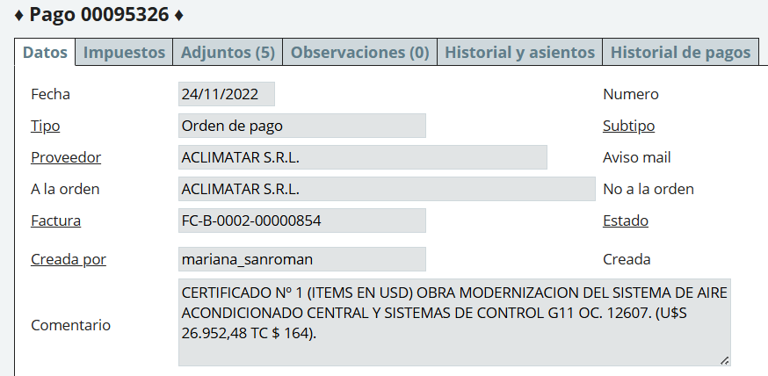

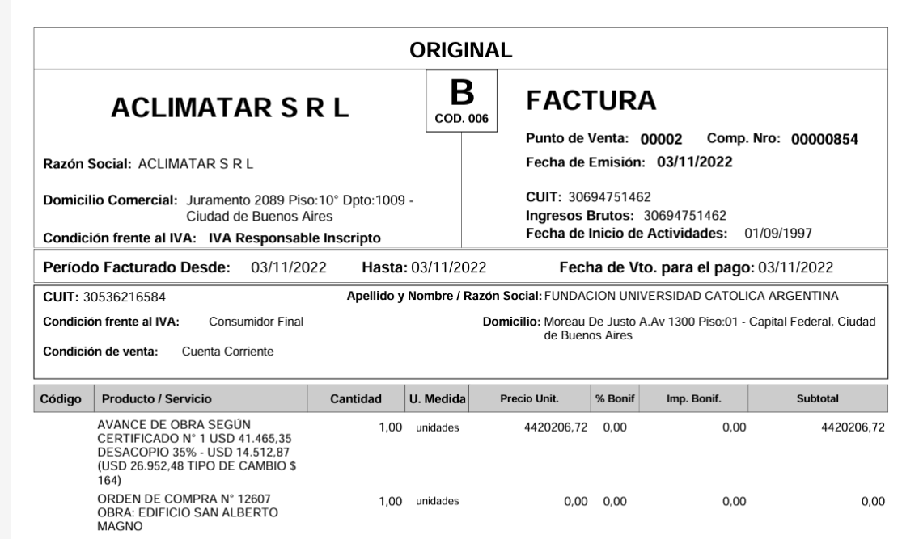

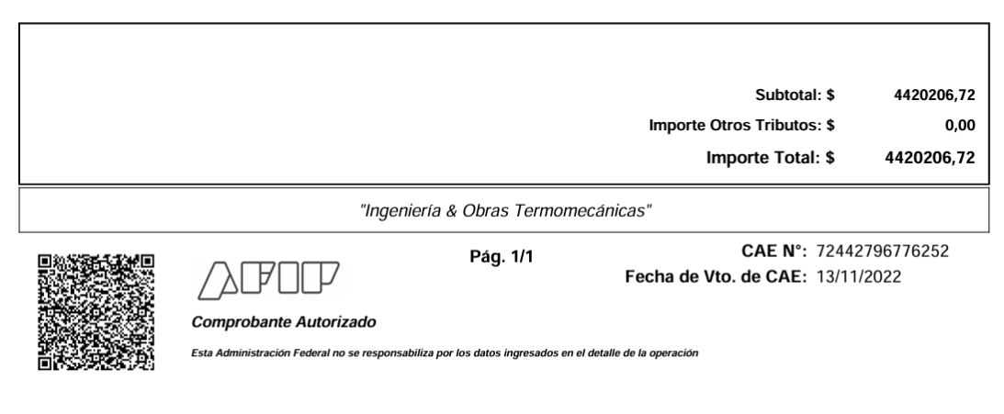

 |  |  |  |  |  |  |  |  |  |  | u$s 26,952,48 x $ 164 = | $ 4,420,206.72

 |  |  |  |  |  |  |  |  |  |  | 65% es u$s 26,952,48
 |  |  |  |  |  |  |  |  |  |  | 35% x | USD 14,512.87
 |  |  |  |  |  |  |  |  |  |  |  | Anticipo financiero

 | MES 11/2022
 | CERTIFICADO 1 (U$S) ODC 12,607
 |  |  |  |  |  | DEBE | HABER

 |  |  | 125,20,01 Instalaciones |  |  | 6,800,317.40
 |  |  |  | a 813,30,02 Diferencia de Cotización |  |  | 551,489.06 | u$s 14,512,87 x ($ 164 - $ 126) = u$s 14,512,87 x $ 38 = $ 551,489,06
 |  |  |  | a 113,21,03 Anticipo a Proveedores |  |  | 1,828,621.62 | u$s 14,512,87 x $ 126 = $ 1,828,621,62
 |  |  |  | a 211,10,04 Fondo de Reparo |  |  | 680,031.74 | $ 6,800,317,40 x 10% = $ 680,031,74
 |  |  |  | a 211,40,15 Retención IIBB caba 1,50% |  |  | 84,301.46 | $ 6,800,317,40/1,21 = $ 5,620,097,02 x 1,50% = $ 84,301,46
 |  |  |  | a 211,40,04 Retención Empresas Constructoras |  |  | 140,502.43 | $ 6,800,317,40/1,21 = $ 5,620,097,02 x 2,50% = $ 140,502,43
 |  |  |  | a 211,40,03 Retención de Impuesto a las Ganancias |  |  | 82,175.79 | ($ 6,800,317,40-$1,828,621,62)+($ 7,889,628,28-$ 2,121,540,12)+$ 2,551,102,24+ $ 7,021,740,11 = $ 20,312,626,29/1,21 =$ 16,787,294,45 - $ 67,170 = $ 16,720,124,45 x 2% = $ 334,402,49 - $ 95,341,30 - $ 42,166,98 - $ 114,718,42 = $ 82,175,79,-
 |  |  |  | a Banco |  |  | 3,433,195.30

 |  |  |  |  |  | 6,800,317.40 | 6,800,317.40

